Page1
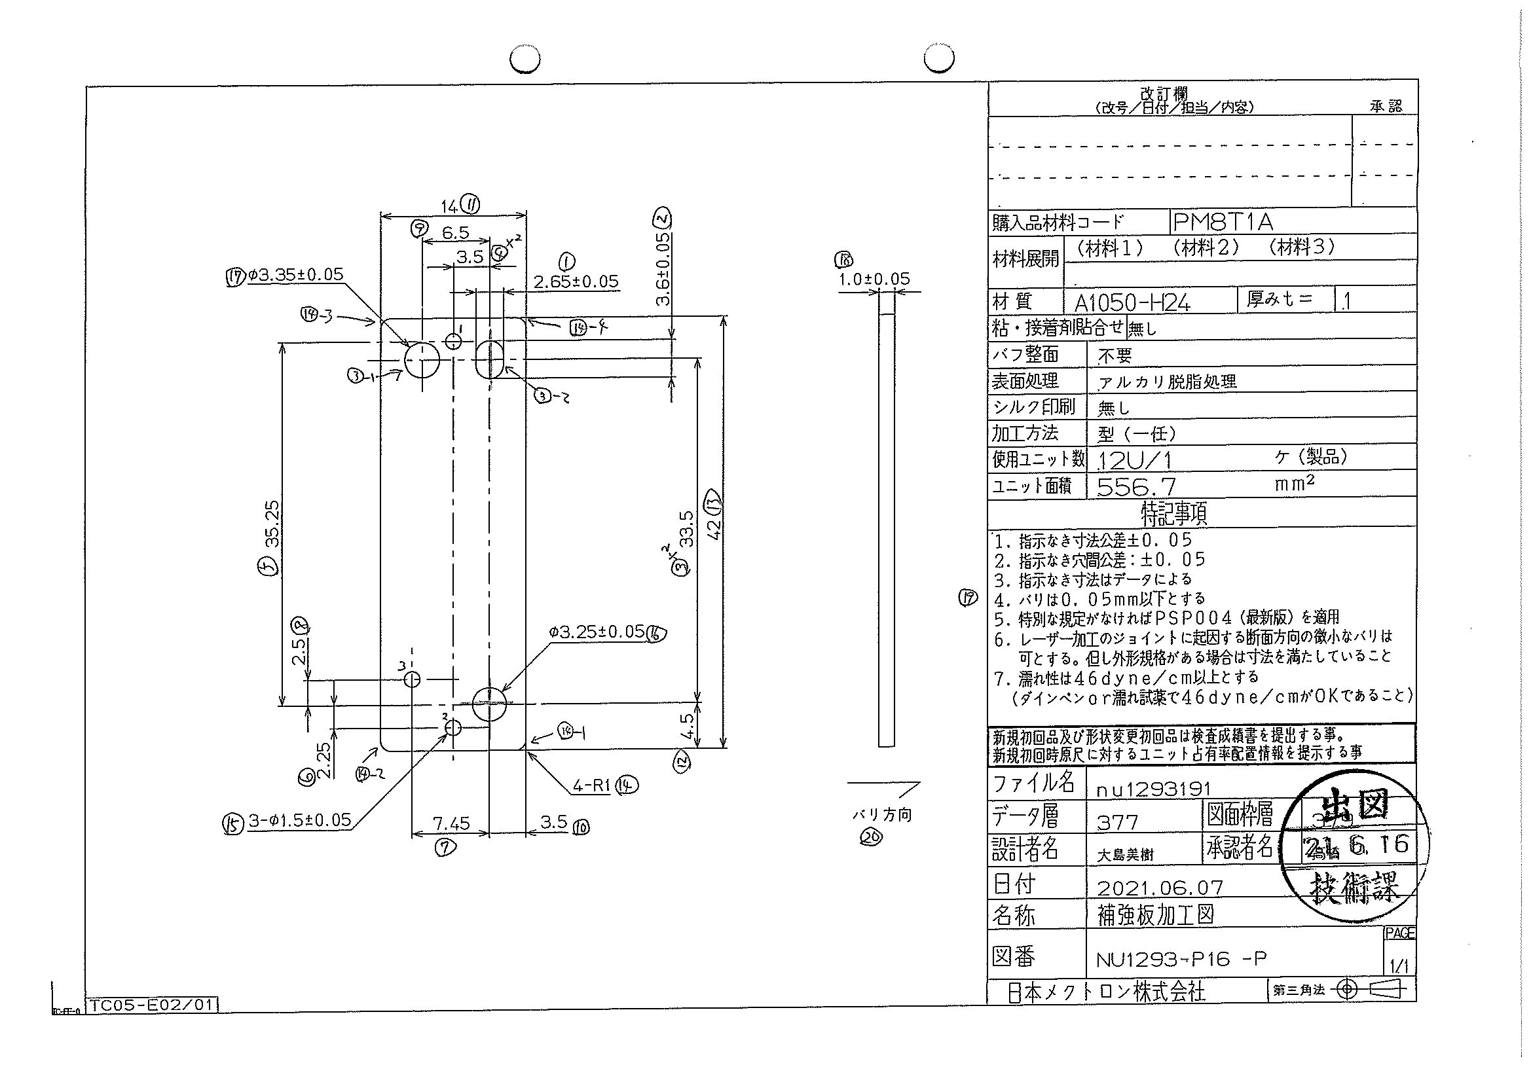
 |  |  |  |  |  |  |  |  |  |  |  | 工程能力調査表 |  |  |  |  |  |  |  |  |  |  |  |  |  |  |  |  |  |  | 1 |  | 項中 |  | 3 | 項

図番 | NU1293-P16 |  |  |  |  |  |  |  |  | 品名 |  | 補強板 |  |  |  |  |  |  |  | 工程能力調査 |  |  |  | 測定日 |  | 2021-07-07 |  |  |  | 備考

項 目 | 16 |  |  |  | 15 |  |  |  | 15 |  |  |  |  | 15 |  |  |  | 17 |  |  |  | 2 |  |  |  | 1 |  |  |  | 3 |  |  |  |  |  |  | 16 | 15 | 15 | 15 | 17 | 2 | 1 | 3 | 3 | 4 | 4 | 5 | 6 | 7 | 8 | 9 | 11 | 12 | 13 | 14 | 14 | 14 | 14
規 格 |  | 3.250 |  | 0.050 |  | 1.500 |  | 0.050 |  |  | 1.500 |  | 0.050 |  | 1.500 |  | 0.050 |  | 3.350 |  | 0.100 |  | 3.600 |  | 0.050 |  | 33.500 |  | 0.050 |  | 33.500 |  |  | 0.050 |  |  | 1 | 2 | 3 | 4 | 5 | 6 | 7 | 8 | 9 | 10 | 11 | 12 | 13 | 14 | 15 | 16 | 17 | 18 | 19 | 20 | 21 | 22 | 23
 |  |  |  | -0.050 |  |  |  | -0.050 |  |  |  |  | -0.050 |  |  |  | -0.050 |  |  |  | -0.050 |  |  |  | -0.050 |  |  |  | -0.050 |  |  |  |  | -0.050 |  |  | 3.25 | 1.5 | 1.5 | 1.5 | 3.35 | 3.6 | 2.65 | 33.5 | 33.5 | 3.5 | 3.5 | 35.25 | 2.25 | 7.45 | 2.5 | 6.5 | 14 | 4.5 | 42 | 1 | 1 | 1 | 1
測定機器 | Keyence IM |  |  |  | Keyence IM |  |  |  | Keyence IM |  |  |  |  | Keyence IM |  |  |  | Keyence IM |  |  |  | Keyence IM |  |  |  | Keyence IM |  |  |  | Keyence IM |  |  |  |  |  |  | 0.05 | 0.05 | 0.05 | 0.05 | 0.05 | 0.05 | 0.05 | 0.05 | 0.05 | 0.05 | 0.05 | 0.05 | 0.05 | 0.05 | 0.05 | 0.05 | 0.05 | 0.05 | 0.05 | 0.05 | 0.05 | 0.05 | 0.05
両側／片側 | 両側 |  |  |  | 両側 |  |  |  | 両側 |  |  |  |  | 両側 |  |  |  | 両側 |  |  |  | 両側 |  |  |  | 両側 |  |  |  | 両側 |  |  |  |  |  |  | -0.05 | -0.05 | -0.05 | -0.05 | -0.05 | -0.05 | -0.05 | -0.05 | -0.05 | -0.05 | -0.05 | -0.05 | -0.05 | -0.05 | -0.05 | -0.05 | -0.05 | -0.05 | -0.05 | -0.05 | -0.05 | -0.05 | -0.05
1 |  |  | 3.2500 |  |  |  | 1.4960 |  |  |  |  | 1.4960 |  |  |  | 1.4970 |  |  |  | 3.3500 |  |  |  | 3.5980 |  |  |  | 2.6520 |  |  |  |  | 33.4910 |  |  |  | 3.25 | 1.496 | 1.496 | 1.497 | 3.35 | 3.598 | 2.652 | 33.491 | 33.493 | 3.5 | 3.493 | 35.245 | 2.248 | 7.447 | 2.494 | 6.505 | 13.991 | 4.5 | 41.994 | 0.997 | 1.006 | 1.007 | 1.03
2 |  |  | 3.2510 |  |  |  | 1.4950 |  |  |  |  | 1.4970 |  |  |  | 1.4970 |  |  |  | 3.3500 |  |  |  | 3.5970 |  |  |  | 2.6530 |  |  |  |  | 33.4930 |  |  |  | 3.251 | 1.495 | 1.497 | 1.497 | 3.35 | 3.597 | 2.653 | 33.493 | 33.494 | 3.501 | 3.493 | 35.247 | 2.248 | 7.447 | 2.494 | 6.505 | 13.99 | 4.502 | 41.995 | 1 | 1.012 | 1.017 | 0.999
3 |  |  | 3.2510 |  |  |  | 1.4960 |  |  |  |  | 1.4970 |  |  |  | 1.4970 |  |  |  | 3.3510 |  |  |  | 3.5980 |  |  |  | 2.6540 |  |  |  |  | 33.4970 |  |  |  | 3.251 | 1.496 | 1.497 | 1.497 | 3.351 | 3.598 | 2.654 | 33.497 | 33.499 | 3.499 | 3.494 | 35.252 | 2.249 | 7.448 | 2.495 | 6.504 | 13.988 | 4.501 | 42 | 1.008 | 1.014 | 1.011 | 1.022
4 |  |  | 3.2510 |  |  |  | 1.4960 |  |  |  |  | 1.4970 |  |  |  | 1.4960 |  |  |  | 3.3500 |  |  |  | 3.5980 |  |  |  | 2.6530 |  |  |  |  | 33.4970 |  |  |  | 3.251 | 1.496 | 1.497 | 1.496 | 3.35 | 3.598 | 2.653 | 33.497 | 33.5 | 3.5 | 3.492 | 35.251 | 2.249 | 7.448 | 2.494 | 6.505 | 13.991 | 4.499 | 41.999 | 1.003 | 1.028 | 1.014 | 1.017
5 |  |  | 3.2510 |  |  |  | 1.4950 |  |  |  |  | 1.4960 |  |  |  | 1.4970 |  |  |  | 3.3500 |  |  |  | 3.5980 |  |  |  | 2.6530 |  |  |  |  | 33.4910 |  |  |  | 3.251 | 1.495 | 1.496 | 1.497 | 3.35 | 3.598 | 2.653 | 33.491 | 33.494 | 3.501 | 3.493 | 35.245 | 2.249 | 7.447 | 2.492 | 6.506 | 13.99 | 4.5 | 41.995 | 0.995 | 1.051 | 1.011 | 1.053
6 |  |  | 3.2520 |  |  |  | 1.4960 |  |  |  |  | 1.4970 |  |  |  | 1.4960 |  |  |  | 3.3500 |  |  |  | 3.5980 |  |  |  | 2.6530 |  |  |  |  | 33.4930 |  |  |  | 3.252 | 1.496 | 1.497 | 1.496 | 3.35 | 3.598 | 2.653 | 33.493 | 33.494 | 3.501 | 3.493 | 35.247 | 2.249 | 7.447 | 2.494 | 6.505 | 13.989 | 4.502 | 41.996 | 0.997 | 1.021 | 1.006 | 1.019
7 |  |  | 3.2520 |  |  |  | 1.4950 |  |  |  |  | 1.4970 |  |  |  | 1.4960 |  |  |  | 3.3490 |  |  |  | 3.5990 |  |  |  | 2.6510 |  |  |  |  | 33.4960 |  |  |  | 3.252 | 1.495 | 1.497 | 1.496 | 3.349 | 3.599 | 2.651 | 33.496 | 33.498 | 3.5 | 3.493 | 35.251 | 2.247 | 7.447 | 2.495 | 6.504 | 13.991 | 4.5 | 41.999 | 0.997 | 1.011 | 1.007 | 1.009
8 |  |  | 3.2520 |  |  |  | 1.4960 |  |  |  |  | 1.4970 |  |  |  | 1.4980 |  |  |  | 3.3510 |  |  |  | 3.6000 |  |  |  | 2.6530 |  |  |  |  | 33.4930 |  |  |  | 3.252 | 1.496 | 1.497 | 1.498 | 3.351 | 3.6 | 2.653 | 33.493 | 33.494 | 3.501 | 3.493 | 35.248 | 2.249 | 7.446 | 2.493 | 6.504 | 13.986 | 4.502 | 41.996 | 1.017 | 1.024 | 1.002 | 1.026
9 |  |  | 3.2510 |  |  |  | 1.4960 |  |  |  |  | 1.4980 |  |  |  | 1.4970 |  |  |  | 3.3500 |  |  |  | 3.5980 |  |  |  | 2.6530 |  |  |  |  | 33.4940 |  |  |  | 3.251 | 1.496 | 1.498 | 1.497 | 3.35 | 3.598 | 2.653 | 33.494 | 33.498 | 3.501 | 3.493 | 35.249 | 2.249 | 7.447 | 2.493 | 6.505 | 13.989 | 4.498 | 41.997 | 0.988 | 1.008 | 1.01 | 0.953
10 |  |  | 3.2520 |  |  |  | 1.4950 |  |  |  |  | 1.4970 |  |  |  | 1.4960 |  |  |  | 3.3500 |  |  |  | 3.5980 |  |  |  | 2.6510 |  |  |  |  | 33.4940 |  |  |  | 3.252 | 1.495 | 1.497 | 1.496 | 3.35 | 3.598 | 2.651 | 33.494 | 33.498 | 3.501 | 3.492 | 35.249 | 2.249 | 7.447 | 2.493 | 6.505 | 13.99 | 4.501 | 41.998 | 1.001 | 1.027 | 1.01 | 1.034
11 |  |  | 3.2510 |  |  |  | 1.4960 |  |  |  |  | 1.4980 |  |  |  | 1.4960 |  |  |  | 3.3510 |  |  |  | 3.5970 |  |  |  | 2.6520 |  |  |  |  | 33.4930 |  |  |  | 3.251 | 1.496 | 1.498 | 1.496 | 3.351 | 3.597 | 2.652 | 33.493 | 33.495 | 3.5 | 3.492 | 35.248 | 2.248 | 7.447 | 2.494 | 6.504 | 13.99 | 4.5 | 41.995 | 1.002 | 1.031 | 1.011 | 1.035
12 |  |  | 3.2520 |  |  |  | 1.4950 |  |  |  |  | 1.4970 |  |  |  | 1.4960 |  |  |  | 3.3500 |  |  |  | 3.5990 |  |  |  | 2.6530 |  |  |  |  | 33.4950 |  |  |  | 3.252 | 1.495 | 1.497 | 1.496 | 3.35 | 3.599 | 2.653 | 33.495 | 33.496 | 3.502 | 3.493 | 35.248 | 2.249 | 7.446 | 2.494 | 6.505 | 13.991 | 4.501 | 41.999 | 1.009 | 1.012 | 1.022 | 1.024
13 |  |  | 3.2520 |  |  |  | 1.4960 |  |  |  |  | 1.4980 |  |  |  | 1.4970 |  |  |  | 3.3500 |  |  |  | 3.5990 |  |  |  | 2.6540 |  |  |  |  | 33.4970 |  |  |  | 3.252 | 1.496 | 1.498 | 1.497 | 3.35 | 3.599 | 2.654 | 33.497 | 33.5 | 3.501 | 3.493 | 35.252 | 2.249 | 7.447 | 2.494 | 6.505 | 13.99 | 4.499 | 42 | 1.017 | 1.048 | 0.985 | 1.024
14 |  |  | 3.2520 |  |  |  | 1.4960 |  |  |  |  | 1.4970 |  |  |  | 1.4970 |  |  |  | 3.3500 |  |  |  | 3.5980 |  |  |  | 2.6510 |  |  |  |  | 33.4960 |  |  |  | 3.252 | 1.496 | 1.497 | 1.497 | 3.35 | 3.598 | 2.651 | 33.496 | 33.498 | 3.5 | 3.493 | 35.25 | 2.249 | 7.448 | 2.494 | 6.504 | 13.984 | 4.502 | 41.999 | 0.99 | 1.031 | 1.01 | 1.018
15 |  |  | 3.2520 |  |  |  | 1.4960 |  |  |  |  | 1.4980 |  |  |  | 1.4960 |  |  |  | 3.3490 |  |  |  | 3.5970 |  |  |  | 2.6530 |  |  |  |  | 33.4950 |  |  |  | 3.252 | 1.496 | 1.498 | 1.496 | 3.349 | 3.597 | 2.653 | 33.495 | 33.497 | 3.5 | 3.492 | 35.25 | 2.247 | 7.446 | 2.495 | 6.506 | 13.99 | 4.501 | 41.998 | 1.004 | 1.004 | 1.054 | 1.049
16 |  |  | 3.2520 |  |  |  | 1.4960 |  |  |  |  | 1.4980 |  |  |  | 1.4970 |  |  |  | 3.3510 |  |  |  | 3.5990 |  |  |  | 2.6540 |  |  |  |  | 33.4950 |  |  |  | 3.252 | 1.496 | 1.498 | 1.497 | 3.351 | 3.599 | 2.654 | 33.495 | 33.497 | 3.501 | 3.493 | 35.251 | 2.247 | 7.446 | 2.496 | 6.505 | 13.989 | 4.499 | 41.997 | 0.993 | 1.051 | 1.014 | 1.052
17 |  |  | 3.2510 |  |  |  | 1.4960 |  |  |  |  | 1.4970 |  |  |  | 1.4970 |  |  |  | 3.3500 |  |  |  | 3.5980 |  |  |  | 2.6520 |  |  |  |  | 33.4930 |  |  |  | 3.251 | 1.496 | 1.497 | 1.497 | 3.35 | 3.598 | 2.652 | 33.493 | 33.495 | 3.5 | 3.493 | 35.247 | 2.25 | 7.448 | 2.493 | 6.504 | 13.99 | 4.502 | 41.997 | 0.992 | 1.012 | 1.018 | 1.04
18 |  |  | 3.2510 |  |  |  | 1.4960 |  |  |  |  | 1.4980 |  |  |  | 1.4970 |  |  |  | 3.3490 |  |  |  | 3.5970 |  |  |  | 2.6520 |  |  |  |  | 33.4960 |  |  |  | 3.251 | 1.496 | 1.498 | 1.497 | 3.349 | 3.597 | 2.652 | 33.496 | 33.496 | 3.5 | 3.493 | 35.251 | 2.248 | 7.446 | 2.494 | 6.504 | 13.987 | 4.502 | 41.999 | 1 | 1.029 | 1.003 | 1.024
19 |  |  | 3.2510 |  |  |  | 1.4960 |  |  |  |  | 1.4970 |  |  |  | 1.4970 |  |  |  | 3.3510 |  |  |  | 3.5990 |  |  |  | 2.6540 |  |  |  |  | 33.4950 |  |  |  | 3.251 | 1.496 | 1.497 | 1.497 | 3.351 | 3.599 | 2.654 | 33.495 | 33.498 | 3.501 | 3.493 | 35.251 | 2.247 | 7.447 | 2.495 | 6.505 | 13.989 | 4.501 | 41.998 | 0.992 | 1.031 | 1.012 | 1.022
...
 |  |  |  |  |  |  |  |  |  |  |  |  |  |  |  |  |  |  |  |  |  |  |  |  |  |  |  |  |  |  |  |  |  |  |  |  | 16 | 15 | 15 | 15 | 17 | 2 | 1 | 3 | 3 | 4 | 4 | 5
 |  |  |  |  |  |  |  |  |  |  |  |  |  |  |  |  |  |  |  |  |  |  |  |  |  |  |  |  |  |  |  |  |  |  |  |  | 3.252 | 1.496 | 1.498 | 1.495 | 3.351 | 3.599 | 2.653 | 33.493 | 33.494 | 3.5 | 3.493 | 35.247
 |  |  |  |  |  |  |  |  |  |  |  |  |  |  |  |  |  |  |  |  |  |  |  |  |  |  |  |  |  |  |  |  |  |  |  |  | 3.251 | 1.496 | 1.497 | 1.497 | 3.351 | 3.597 | 2.653 | 33.493 | 33.495 | 3.501 | 3.493 | 35.247
 |  |  |  |  |  |  |  |  |  |  |  |  |  |  |  |  |  |  |  |  |  |  |  |  |  |  |  |  |  |  |  |  |  |  |  |  | 3.252 | 1.496 | 1.498 | 1.497 | 3.35 | 3.599 | 2.652 | 33.496 | 33.497 | 3.5 | 3.493 | 35.251
 |  |  |  |  |  |  |  |  |  |  |  |  |  |  |  |  |  |  |  |  |  |  |  |  |  |  |  |  |  |  |  |  |  |  |  |  | 3.251 | 1.496 | 1.497 | 1.497 | 3.351 | 3.599 | 2.653 | 33.495 | 33.497 | 3.5 | 3.493 | 35.25
...
項 目 | 16 |  |  |  | 15 |  |  |  | 15 |  |  |  |  | 15 |  |  |  | 17 |  |  |  | 2 |  |  |  | 1 |  |  |  | 3 |  |  |  |  |  |  | 16 | 15 | 15 | 15 | 17 | 2 | 1 | 3 | 3 | 4 | 4 | 5
判定 | 工程能力は満足している |  |  |  | 工程能力は満足している |  |  |  | 工程能力は満足している |  |  |  |  | 工程能力は満足している |  |  |  | 工程能力は不足している |  |  |  | 工程能力は満足している |  |  |  | 工程能力は不足している |  |  |  | 工程能力は満足している

片公差工程能力計算式
Cpk＝(USL-μ)/(3×σ)
USL：規格0.05
μ ：平均値
σ ：標準偏差
量産時 | Keyence IM |  |  |  | Keyence IM |  |  |  | Keyence IM |  |  |  |  | Keyence IM |  |  |  | Keyence IM |  |  |  | Keyence IM |  |  |  | Keyence IM |  |  |  | Keyence IM
 | 5pcs/Lot (Xbar) |  |  |  | 5pcs/Lot (Xbar) |  |  |  | 5pcs/Lot (Xbar) |  |  |  |  | 5pcs/Lot (Xbar) |  |  |  | 5pcs/Lot (Xbar) |  |  |  | 5pcs/Lot (Xbar) |  |  |  | 5pcs/Lot (Xbar) |  |  |  | 5pcs/Lot (Xbar)

 |  |  |  |  |  |  |  |  |  |  |  |  |  |  |  |  |  |  |  |  |  |  |  |  |  |  |  |  |  |  |  | 承認 |  |  | 作成
 |  |  |  |  |  |  |  |  |  |  |  |  |  |  |  |  |  |  |  |  |  |  |  |  |  |  |  |  |  |  |  | 鈴木 |  |  | アイン

Page2
...
 | 3 | 4 | 4 | 5 | 6 | 7 | 8 | 9
 | 33.494 | 3.5 | 3.493 | 35.247 | 2.247 | 7.447 | 2.494 | 6.505
 | 33.495 | 3.501 | 3.493 | 35.247 | 2.249 | 7.447 | 2.493 | 6.505
 | 33.497 | 3.5 | 3.493 | 35.251 | 2.249 | 7.447 | 2.494 | 6.504
 | 33.497 | 3.5 | 3.493 | 35.25 | 2.249 | 7.446 | 2.495 | 6.504
...
片公差工程能力計算式
Cpk＝(USL-μ)/(3×σ)
USL：規格0.05
μ ：平均値
σ ：標準偏差
...
作成
アイン

Page3
...
 | 11 | 12 | 13 | 14 | 14 | 14 | 14
 | 13.988 | 4.501 | 41.996 | 0.998 | 1.016 | 1.015 | 1
 | 13.989 | 4.499 | 41.996 | 1.009 | 1.04 | 1.009 | 1.024
 | 13.984 | 4.502 | 41.998 | 1.031 | 1.034 | 1.014 | 1.013
 | 13.989 | 4.502 | 41.998 | 1.006 | 1.025 | 1.006 | 1
...
片公差工程能力計算式
Cpk＝(USL-μ)/(3×σ)
USL：規格0.05
μ ：平均値
σ ：標準偏差
...
作成
アイン

